Langkah
 | Penting untuk dibaca:
 | Silahkan dibaca baik-baik sheet Langkah ini, dan lakukan sampai selesai, karena data ini akan digunakan untuk mengerjakan Post Test 2.)
 | Jangan melanjutkan ke langkah selanjutnya apabila belum menyelesaikan langkah sebelumnya.
 | Misal: jangan loncat ke langkah 10 jika belum selesai langkah ke 3.
Checkpoint Day 6 | 1 | Isi sheet Helper dengan nilai yang valid (ada nilai valid apa di kolom Jurusan)
 | 2 | Cek apakah ada data invalid dari sheet Main berdasarkan kamus yang ada di sheet Helper, jika ada silahkan ditandai dengan lingkaran
 | 3 | Jawab pertanyaan nomor 1-3 dari sheet Soal dengan benar.
Checkpoint Day 7 | 4 | Perbaiki data yang invalid sehingga semua data dari sheet Main menjadi valid (berdasarkan sheet Helper)
 | 5 | Buat 3 grafik dengan contoh seperti ini di sheet Helper
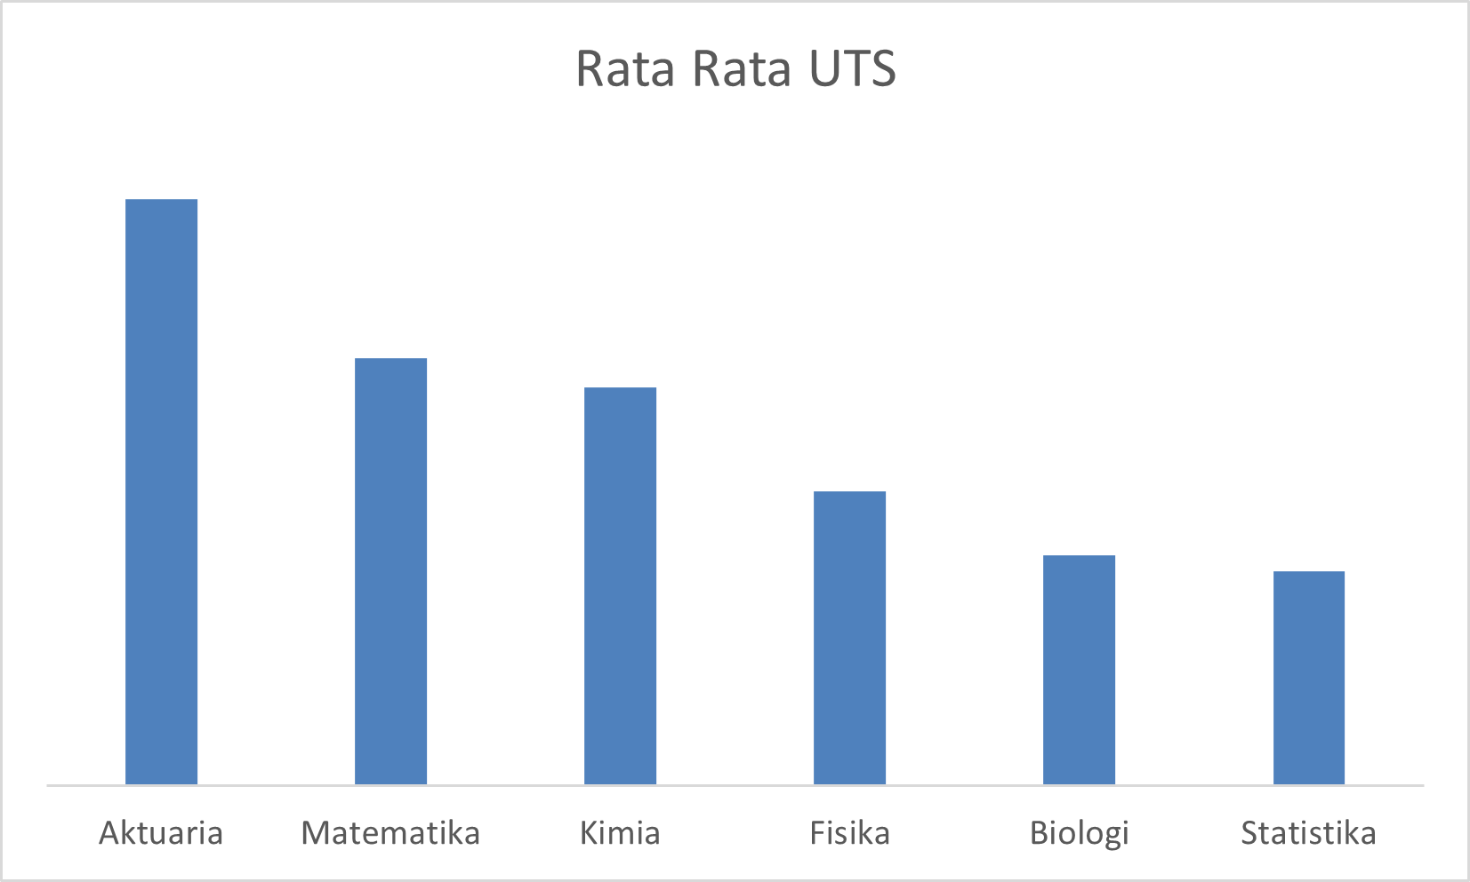
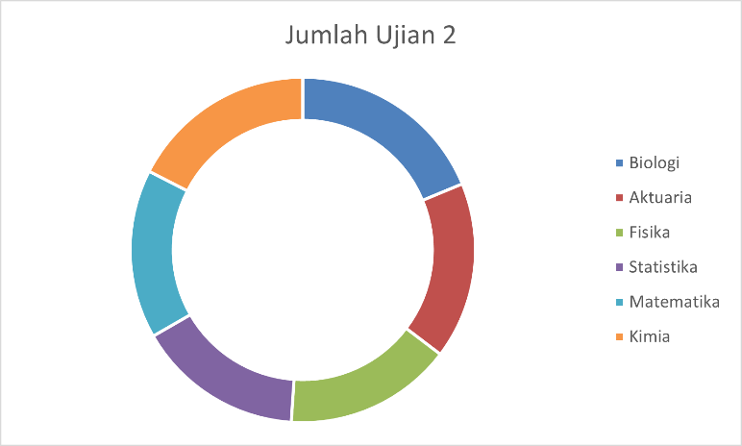
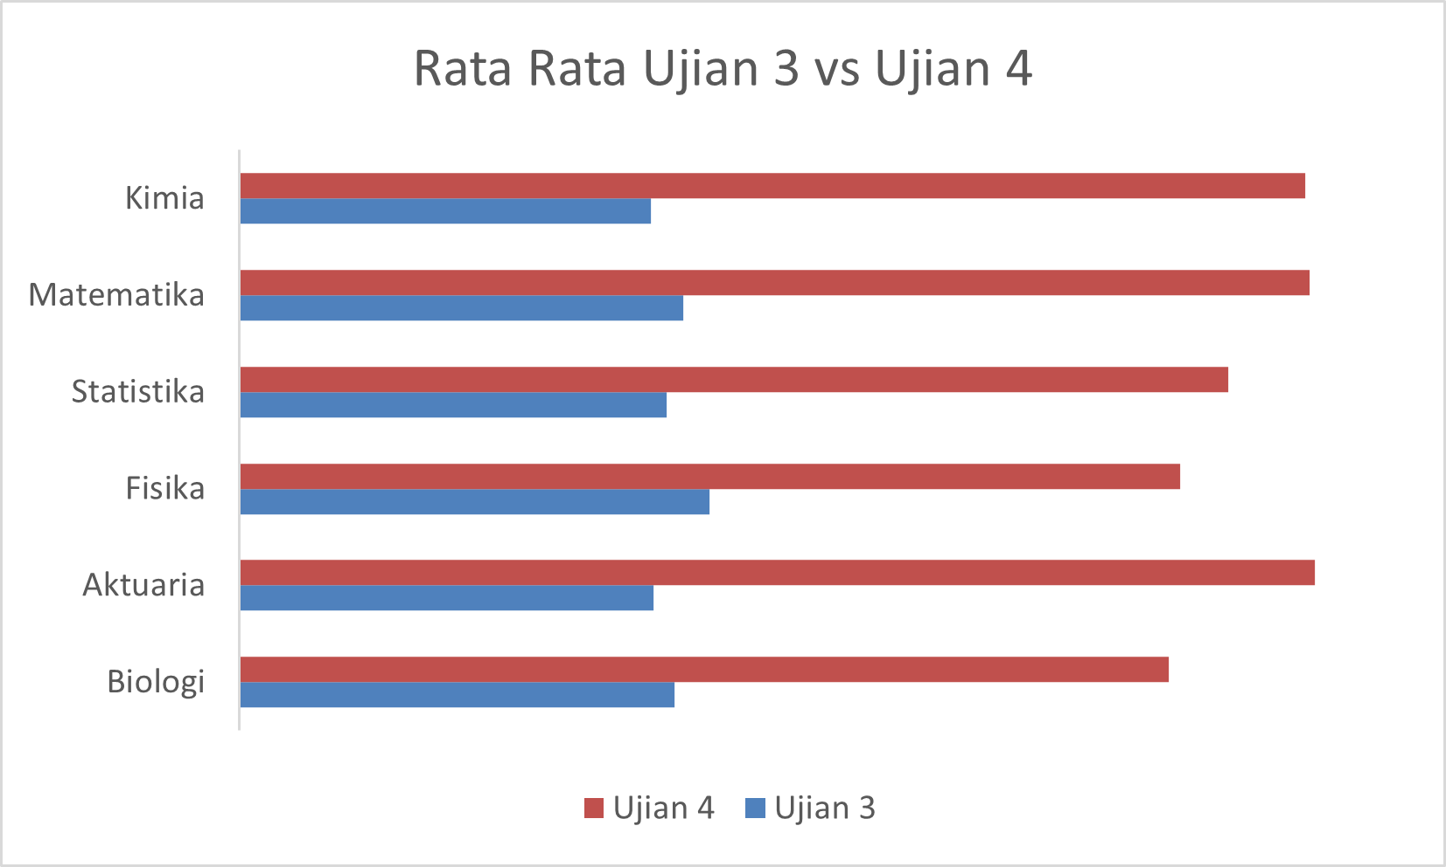

 | 6 | Jawab pertanyaan nomor 4-6 dari sheet Soal dengan benar.
Checkpoint Day 8-9 | 7 | Buat ID Mahasiswa dari Sheet Main berdasarkan Kode Jurusan + Nomor mereka
 |  | Contoh
 |  | Nomor | Jurusan | ID Mahasiswa
 |  | 1 | Matematika | A0001
 |  | 10 | Fisika | B0010
 |  | 100 | Kimia | C0100
 |  | 1000 | Biologi | D1000
 |  | 98 | Statistika | E0098
 |  | 908 | Aktuaria | F0908
 | 8 | Isi kolom Absen dari Sheet Main berdasarkan data dari Sheet Absen
 |  | Jika mahasiswa berada di data Absen, isi dengan tanggal dia absen
 |  | Jika tidak ada, isi dengan kalimat No (Hint: gunakan fungsi IFERROR)
 | 9 | Jawab pertanyaan nomor 7-9 dari sheet Soal dengan benar.
 | 10 | Isi kolom Tugas Update dengan nilai sebagai berikut
 |  | Jika mahasiswa Absen (tanggal absennya ada) isi dengan nilai Tugas - 10
 |  | Jika mahasiswa tidak absen (No) isi dengan nilai Tugas
 |  | Misal
 |  | Tugas | 80
 |  | Absen | 2020-10-10
 |  | Tugas Update | 80-10= 70
 |  | Kemudian isi kolom Nilai Akhir dengan bobot berikut
 |  | Ujian 1 hingga Ujian 4 | Masing-masing 12.5%
 |  | UTS dan UAS | Masing-masing 20%
 |  | Tugas Update | 10%
 | 11 | Isi kolom Nama dari sheet Main berdasarkan data dari sheet Detail
 | 12 | Jawab pertanyaan nomor 10-12 dari sheet Soal dengan benar.
 | 13 | Beri Grade berdasarkan kondisi berikut ini
 |  | A+ | 90 keatas
 |  | A | 80,01 sampai 90
 |  | B | 70,01 sampai 80
 |  | C | 60,01 sampai 70
 |  | D | 40,01 sampai 60
 |  | E | 40 dan bawah bawahnya
 | 14 | Jawab pertanyaan nomor 13-15 dari sheet Soal dengan benar.

Helper
List Jurusan | Rata Rata UTS | Jumlah Ujian 2 | Jumlah Ujian 1 | Rata-Rata Ujian 2 | Rata-Rata Ujian 3 | Rata-Rata Ujian 4 | Rata Rata Ujian Akhir
Aktuaria | 65.128834356 | 9493 | 12042 | 58.239263804 | 62.13 | 73.52 | 67.55797546
Matematika | 63.874213836 | 9075 | 11547 | 57.075471698 | 62.65408805 | 73.440251572 | 67.466194969
Kimia | 63.645348837 | 10010 | 12426 | 58.197674419 | 62.087209302 | 73.354651163 | 67.420348837
Fisika | 62.825 | 9022 | 11462 | 56.3875 | 63.10625 | 71.20625 | 67.2234375
Biologi | 62.393442623 | 10395 | 13073 | 58.072625698 | 62.418994413 | 71.089385475 | 66.923626374
Statistika | 62.194 | 8886 | 11712 | 55.886792453 | 62.333333333 | 72.056603774 | 66.7628125 |  |  | Count of Absen | Column Labels |  |  | Count of Jurusan | Column Labels
 |  |  |  |  |  |  |  | Row Labels | Count of Jurusan | Row Labels | Hadir | Tidak Hadir | Grand Total | Row Labels | Aktuaria | Biologi | Fisika | Kimia | Matematika | Statistika | Grand Total |  | Row Labels | Aktuaria | Biologi | Fisika | Kimia | Matematika | Statistika | Grand Total
 |  |  |  |  |  |  |  | A | 17 | Aktuaria | 80 | 83 | 163 | 1-250 | 48 | 46 | 34 | 36 | 38 | 48 | 250 |  | 1-250 | 48 | 46 | 34 | 36 | 38 | 48 | 250
List Jurusan | Ujian 3 | Ujian 4 |  |  |  |  |  | B | 304 | Biologi | 98 | 88 | 186 | 251-500 | 44 | 49 | 28 | 55 | 32 | 42 | 250 |  | 251-500 | 44 | 49 | 28 | 55 | 32 | 42 | 250
Biologi | 62.418994413 | 71.089385475 |  |  |  |  |  | C | 556 | Fisika | 85 | 75 | 160 | 501-700 | 33 | 39 | 56 | 42 | 43 | 37 | 250 |  | 501-700 | 33 | 39 | 56 | 42 | 43 | 37 | 250
Aktuaria | 62.128834356 | 73.521472393 |  |  |  |  |  | D | 123 | Kimia | 77 | 95 | 172 | 701-1000 | 38 | 52 | 42 | 39 | 46 | 33 | 250 |  | 701-1000 | 38 | 52 | 42 | 39 | 46 | 33 | 250
Fisika | 63.10625 | 71.20625 |  |  |  |  |  | Grand Total | 1000 | Matematika | 76 | 83 | 159 | Grand Total | 163 | 186 | 160 | 172 | 159 | 160 | 1000
Statistika | 62.333333333 | 72.056603774 |  |  |  |  |  |  |  | Statistika | 84 | 76 | 160
Matematika | 62.65408805 | 73.440251572 |  |  |  |  |  |  |  | Grand Total | 500 | 500 | 1000 | Bu Dwi | 160
Kimia | 62.087209302 | 73.354651163 |  |  |  |  |  |  |  |  |  |  |  | Pak Krisna | 163 |  |  |  |  | Count of Jurusan | Column Labels
 |  |  |  |  |  |  |  |  |  |  |  |  |  | Pak Budi | 147 |  |  |  |  | Row Labels | Aktuaria | Biologi | Fisika | Kimia | Matematika | Statistika | Grand Total
 |  |  |  |  |  |  |  |  |  |  |  |  |  | Bu Ratna | 140 |  |  |  |  | Bu Dwi | 38 |  |  | 42 | 38 | 42 | 160
Rata Rata Ujian 3 vs 4
 |  |  |  |  |  |  |  |  |  |  |  |  |  | Bu Made | 198 |  |  |  |  | Bu Made |  | 52 |  | 55 | 43 | 48 | 198
 |  |  |  |  |  |  |  |  |  |  |  |  |  | Pak Andi | 192 |  |  |  |  | Bu Ratna | 33 | 46 | 28 |  |  | 33 | 140
 |  |  |  |  |  |  |  |  |  |  |  |  |  |  |  |  |  |  |  | Pak Andi | 48 | 49 | 56 | 39 |  |  | 192
 |  |  |  |  |  |  |  |  |  |  |  |  |  |  |  |  |  |  |  | Pak Budi |  |  | 42 | 36 | 32 | 37 | 147
 |  |  |  |  |  |  |  |  |  |  |  |  |  |  |  |  |  |  |  | Pak Krisna | 44 | 39 | 34 |  | 46 |  | 163
 |  |  |  |  |  |  |  |  |  |  |  |  |  |  |  |  |  |  |  | Grand Total | 163 | 186 | 160 | 172 | 159 | 160 | 1000

